Alytaus
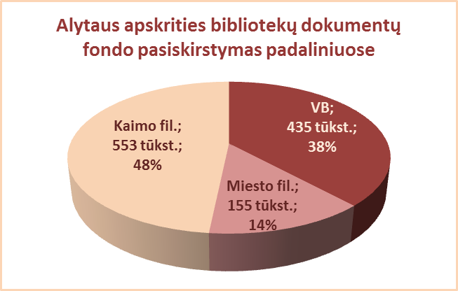
2.1. ALYTAUS APSKRITIES SAVIVALDYBIŲ VIEŠŲJŲ BIBLIOTEKŲ
DOKUMENTŲ FONDO BŪKLĖ 2013 M.

Eil. Nr. | Savivaldybių viešosios bibliotekos | Fondo dydis 2013 12 31
 |  | Iš viso |  | VB |  | Miesto filialuose |  | Kaimo filialuose
 |  | Fiz. vnt. | Pavad. | Fiz. vnt. | Pavad. | Fiz. vnt. | Pavad. | Fiz. vnt. | Pavad.
1 | Alytaus m. | 150483 | 47662 | 81565 | 38420 | 68918 | 22685 | x | x
2 | Alytaus r. | 383364 | 43385 | 109878 | 42075 | 42462 | 19530 | 231024 | 8911
3 | Druskininkai | 165723 | 52466 | 115868 | 37188 | 22736 | 8672 | 27119 | 13966
4 | Lazdijai | 255340 | 27860 | 61047 | 27860 | 20920 | 7722 | 173373 | 6968
5 | Varėna | 188159 | 43476 | 67006 | 43426 | x | x | 121153 | 6052
 | Iš viso: | 1143069 | 42970* | 435364 | 37794* | 155036 | 11722* | 552669 | 8974*
*Vidutinis pavadinimų skaičius vienoje SVB.

Vilniaus
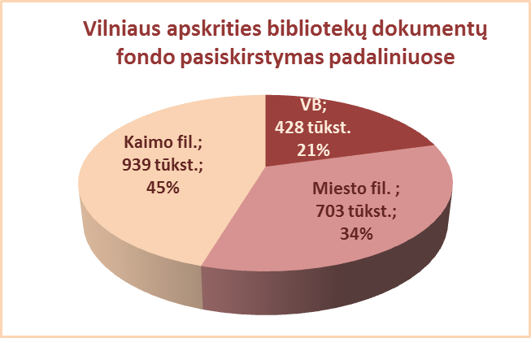
2.1. VILNIAUS APSKRITIES SAVIVALDYBIŲ VIEŠŲJŲ BIBLIOTEKŲ
DOKUMENTŲ FONDO BŪKLĖ 2013 M.

Eil. Nr. | Savivaldybių viešosios bibliotekos | Fondo dydis 2013 12 31
 |  | Iš viso |  | VB |  | Miesto filialuose |  | Kaimo filialuose
 |  | Fiz. vnt. | Pavad. | Fiz. vnt. | Pavad. | Fiz. vnt. | Pavad. | Fiz. vnt. | Pavad.
1 | Elektrėnai | 154166 | 29556 | 49944 | 29490 | 27404 | 16876 | 76818 | 10620
2 | Šalčininkai | 272660 | 49875 | 61179 | 26930 | 41971 | 10087 | 169510 | 5025
3 | Širvintos | 144693 | 17185 | 45344 | 16942 | x | x | 99349 | 8622
4 | Švenčionys | 202324 | 48770 | 46094 | 38525 | 64153 | 41644 | 92077 | 37786
5 | Trakai | 232255 | 42041 | 62954 | 30724 | 66298 | 28557 | 103003 | 12909
6 | Ukmergė | 217857 | 36299 | 70742 | 36088 | x | x | 147115 | 7747
7 | Vilniaus r. | 308090 | 46426 | 31999 | 21732 | 25252 | 21277 | 250839 | 16316
Iš viso: |  | 1532045 | 38593* | 368256 | 28633* | 225078 | 23688* | 938711 | 14146*
8 | Vilniaus m. | 537876 | 82242 | 60171 | 2332 | 477705 | 80021 | x | x
 | Iš viso: | 2069921 | 44049* | 428427 | 25345* | 702783 | 33077* | 938711 | 14146*
*Vidutinis pavadinimų skaičius vienoje SVB.

